Chi tiết địa chất
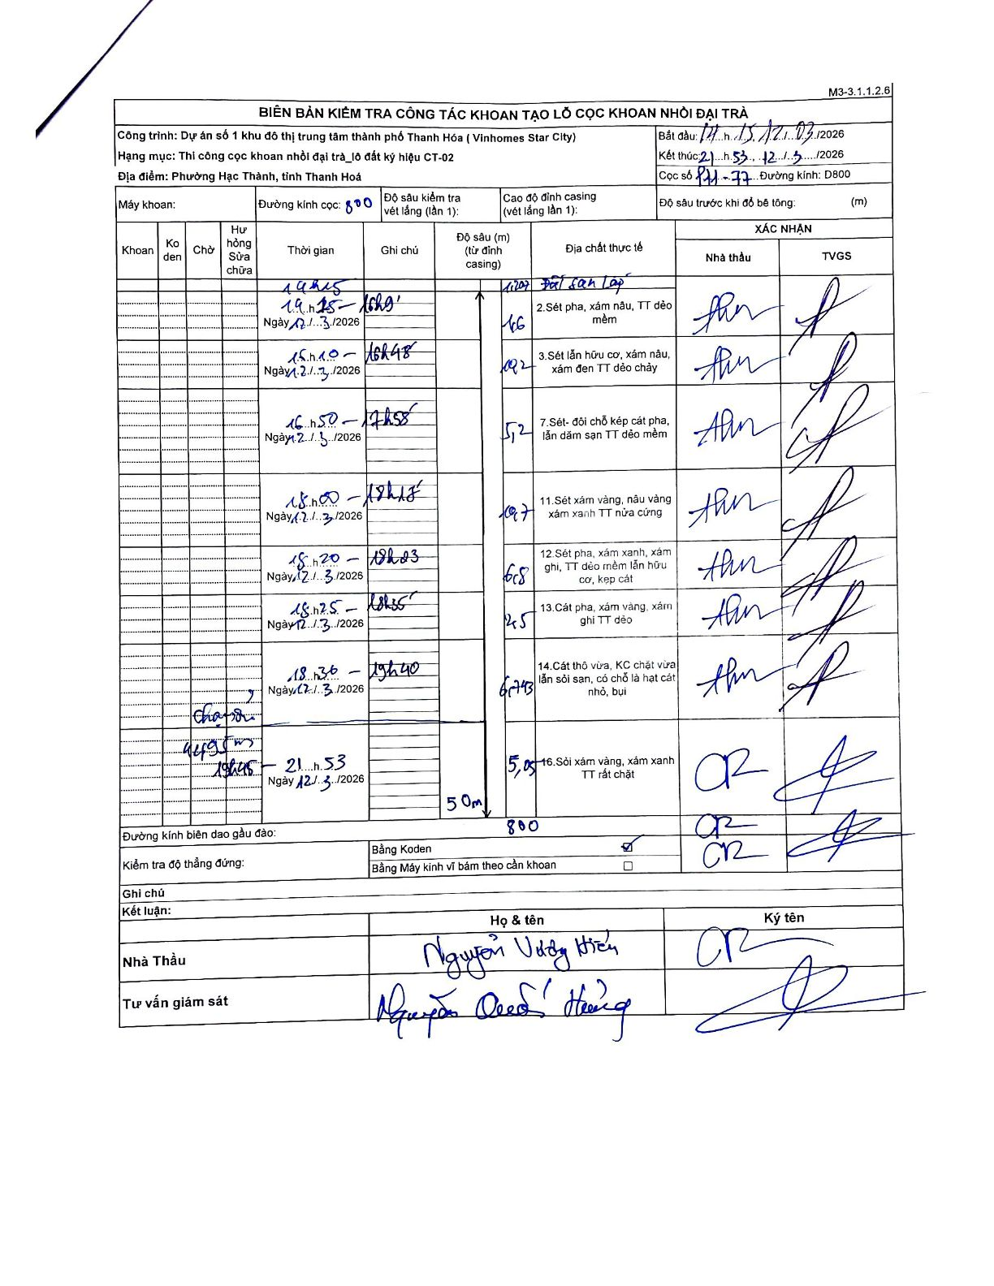
Dự án | Dự án số 1 khu đô thị trung tâm thành phố Thanh Hóa (Vinhomes Star City)
Hạng mục | Thi công cọc khoan nhồi đại trà_lô đất ký hiệu CT-02
Tên bộ phận | Phường Hạc Thành, tỉnh Thanh Hoá
Số hiệu cọc | P11-77
Biên bản số | M3-3.1.1.2.6
Đường kính | D800
Bắt đầu thi công | 14:15 12/03/2026
Kết thúc thi công | 21:53 12/03/2026

Địa chất TT | Đường kính | Mô tả lớp thiết kế | Từ (h) | Đến (h) | Cao độ từ | Cao độ đến | T.Gian (h) | Dài (m) | V (m/h) | Ghi chú
1 | D800 | Đất san lấp | 14h10 12/03/2026 | 14h15 12/03/2026 | 0 | -1.2 | 0.08 | 1.2 | 14.4
2 | D800 | Sét pha, xám nâu, TT dẻo mềm | 14h15 12/03/2026 | 16h09 12/03/2026 | -1.2 | -2.8 | 1.9 | 1.6 | 0.84
3 | D800 | Sét lẫn hữu cơ, xám nâu, xám đen TT dẻo chảy | 16h10 12/03/2026 | 16h48 12/03/2026 | -2.8 | -13 | 0.63 | 10.2 | 16.11
4 | D800 | Sét- đôi chỗ kẹp cát pha, lẫn dăm sạn TT dẻo mềm | 16h50 12/03/2026 | 17h55 12/03/2026 | -13 | -18.2 | 1.08 | 5.2 | 4.8
5 | D800 | Sét xám vàng, nâu vàng xám xanh TT nửa cứng | 18h00 12/03/2026 | 18h15 12/03/2026 | -18.2 | -28.9 | 0.25 | 10.7 | 42.8
6 | D800 | Sét pha, xám xanh, xám ghi, TT dẻo mềm lẫn hữu cơ, kẹp cát | 18h20 12/03/2026 | 18h23 12/03/2026 | -28.9 | -35.7 | 0.05 | 6.8 | 136
7 | D800 | Cát pha, xám vàng, xám ghi TT dẻo | 18h25 12/03/2026 | 18h35 12/03/2026 | -35.7 | -38.2 | 0.17 | 2.5 | 15
8 | D800 | Cát thô vừa, KC chặt vừa lẫn sỏi sạn, có chỗ là hạt cát nhỏ, bụi | 18h36 12/03/2026 | 19h40 12/03/2026 | -38.2 | -44.94 | 1.07 | 6.74 | 6.32
9 | D800 | Sỏi xám vàng, xám xanh TT rất chặt | 19h45 12/03/2026 | 21h53 12/03/2026 | -44.94 | -50 | 2.13 | 5.06 | 2.37 | chờ dọn bùn

ẢNH BIÊN BẢN GỐC

